未來科技館追加_TIE Award、創新產學合作所有技術
序號 | 資料編號 | 技術/展品名稱(中文)* | 技術/展品名稱(英文)* | 技術特點摘要(中文)* | 技術特點摘要(英文)* | 專利技術特點簡介(中文)* | 專利技術特點簡介(英文)* | 展台影片網址 | 展品照片* | 海報1* | 技術/展品/影片補充說明網址1 | 3D展品網址1(360度) | 3D展品網址1(720度) | 海報2 | 技術/展品/影片補充說明網址2 | 3D展品網址2(360度) | 3D展品網址2(720度) | 海報3 | 技術/展品/影片補充說明網址3 | 3D展品網址3(360度) | 3D展品網址3(720度) | 海報4 | 技術/展品/影片補充說明網址4 | 3D展品網址4(360度) | 3D展品網址4(720度) | 海報5 | 技術/展品說明補充文件 | 線上展網址(中文) | 線上展網址(英文) | 技術成熟度* | 主要應用領域* | 次要應用領域 | 專利保護* | 展示目的* | 流通方式* | 潛在買方 | 聯絡人姓名* | 聯絡人姓名(英文)* | 職稱(中文)* | 職稱(英文)* | 電子郵件* | 聯絡電話* | 聯絡地址(中文) | 聯絡地址(英文) | 是否開放展期洽商預約 | 展後將於TWTM台灣技術* 交易資訊網持續曝光 | 館別* | 部會別* | 參展單位名稱* | 參展單位創立西元年* | 參展單位統編 | 展區類別* | 是否上線* | 是否參加科技計畫評鑑* | 計畫年度* | 綱要計畫名稱* | 子計畫項目名稱* | 非科技計畫 | 主責部會* | 展館子題* | 綱要計畫經費(千元)* | 展館子題(千元)* | 資源投入(千元)* | 展項TRL* | 是否獲獎* | 是否為去年展項 * | 獲獎名稱與獎項* | 去年委員編號 | 自評委員主審名單 | 實體展* | 關鍵字 | 新增人 | 新增時間 | 修改人 | 修改時間
 | 5267 | Wide Band Gap Semiconductor | Wide Band Gap Semiconductor Based Ultrahigh Efficient Binary Multilevel Inverter for Utility PV and Fast EV Charging Systems | Wide Band Gap Semiconductor Based Ultrahigh Efficient Binary Multilevel Inverter for Utility PV and Fast EV Charging Systems | Wide Band Gap Semiconductor Based Ultrahigh Efficient Binary Multilevel Inverter for Utility PV and Fast EV Charging Systems | Wide Band Gap Semiconductor Based Ultrahigh Efficient Binary Multilevel Inverter for Utility PV and Fast EV Charging Systems | Wide Band Gap Semiconductor Based Ultrahigh Efficient Binary Multilevel Inverter for Utility PV and Fast EV Charging Systems |  |  |  |  |  |  |  |  |  |  |  |  |  |  |  |  |  |  |  |  |  |  |  | Efficient energy conservation |  |  |  |  |  | Annett Wu 吳昱葶 |  |  |  | annett@mail.tca.org.tw | 02-2577-4249 #312 |  |  |  |  | 未來科技館 | TIE Award | Virginia Tech Future Energy Electronics Center (USA)
 | 5268 | GHS | Paragraf graphene-based Hall effect sensor (GHS) | Paragraf graphene-based Hall effect sensor (GHS) | Paragraf graphene-based Hall effect sensor (GHS) | Paragraf graphene-based Hall effect sensor (GHS) | Paragraf graphene-based Hall effect sensor (GHS) |  |  |  |  |  |  |  |  |  |  |  |  |  |  |  |  |  |  |  |  |  |  |  | Sensors |  |  |  |  |  | Annett Wu 吳昱葶 |  |  |  | annett@mail.tca.org.tw | 02-2577-4249 #312 |  |  |  |  | 未來科技館 | TIE Award | Paragraf Limited (GBR)
 | 5269 | 眼動追蹤 | EYE Tracking | EYE Tracking | EYE Tracking | EYE Tracking | EYE Tracking |  |  |  |  |  |  |  |  |  |  |  |  |  |  |  |  |  |  |  |  |  |  |  | Sensors |  |  |  |  |  | Annett Wu 吳昱葶 |  |  |  | annett@mail.tca.org.tw | 02-2577-4249 #312 |  |  |  |  | 未來科技館 | TIE Award | 見臻科技股份有限公司 Ganzin Technology Inc.,
 | 5270 | Starter kit | Starter kit, AI Particle Imager, Inline Particle Monitoring System | Starter kit, AI Particle Imager, Inline Particle Monitoring System | Starter kit, AI Particle Imager, Inline Particle Monitoring System | Starter kit, AI Particle Imager, Inline Particle Monitoring System | Starter kit, AI Particle Imager, Inline Particle Monitoring System |  | 統一先放這張 |  |  |  |  |  |  |  |  |  |  |  |  |  |  |  |  |  |  |  |  |  | Smart manufacturing |  |  |  |  |  | Annett Wu 吳昱葶 |  |  |  | annett@mail.tca.org.tw | 02-2577-4249 #312 |  |  |  |  | 未來科技館 | TIE Award | 邑流微測 FlowVIEW Tek FlowVIEW Tek

 | 5271 | T-Skin | T-Skin | T-Skin | T-Skin | T-Skin | T-Skin |  |  |  |  |  |  |  |  |  |  |  |  |  |  |  |  |  |  |  |  |  |  |  | Smart manufacturing |  |  |  |  |  | Annett Wu 吳昱葶 |  |  |  | annett@mail.tca.org.tw | 02-2577-4249 #312 |  |  |  |  | 未來科技館 | TIE Award | 原見精機 Mechavision Inc
 | 5272 | NanoWiring, KlettWelding, KlettSintering, KlettGlueing | NanoWiring, KlettWelding, KlettSintering, KlettGlueing | NanoWiring, KlettWelding, KlettSintering, KlettGlueing | NanoWiring, KlettWelding, KlettSintering, KlettGlueing | NanoWiring, KlettWelding, KlettSintering, KlettGlueing | NanoWiring, KlettWelding, KlettSintering, KlettGlueing |  |  |  |  |  |  |  |  |  |  |  |  |  |  |  |  |  |  |  |  |  |  |  | connection Technology |  |  |  |  |  | Annett Wu 吳昱葶 |  |  |  | annett@mail.tca.org.tw | 02-2577-4249 #312 |  |  |  |  | 未來科技館 | TIE Award | NanoWired GmbH (GER)
 | 5273 | Low-Cost LEO Satellite Active TX/RX Antenna Arrays | Low-Cost LEO Satellite Active TX/RX Antenna Arrays | Low-Cost LEO Satellite Active TX/RX Antenna Arrays | Low-Cost LEO Satellite Active TX/RX Antenna Arrays | Low-Cost LEO Satellite Active TX/RX Antenna Arrays | Low-Cost LEO Satellite Active TX/RX Antenna Arrays |  |  |  |  |  |  |  |  |  |  |  |  |  |  |  |  |  |  |  |  |  |  |  | Comms/satellite |  |  |  |  |  | Annett Wu 吳昱葶 |  |  |  | annett@mail.tca.org.tw | 02-2577-4249 #312 |  |  |  |  | 未來科技館 | TIE Award | 國立台灣大學 National Taiwan University
 | 5275 | DeepLogMaker | DeepLogMaker | DeepLogMaker | DeepLogMaker | DeepLogMaker | DeepLogMaker |  |  |  |  |  |  |  |  |  |  |  |  |  |  |  |  |  |  |  |  |  |  |  | AI & AIoT |  |  |  |  |  | Annett Wu 吳昱葶 |  |  |  | annett@mail.tca.org.tw | 02-2577-4249 #312 |  |  |  |  | 未來科技館 | TIE Award | 滿拓科技 DeepMentor Inc.
 | 5276 | KUDO Multilingual Meeting | KUDO Multilingual Meeting | KUDO Multilingual Meeting | KUDO Multilingual Meeting | KUDO Multilingual Meeting | KUDO Multilingual Meeting |  |  |  |  |  |  |  |  |  |  |  |  |  |  |  |  |  |  |  |  |  |  |  | Comms/satellite |  |  |  |  |  | Annett Wu 吳昱葶 |  |  |  | annett@mail.tca.org.tw | 02-2577-4249 #312 |  |  |  |  | 未來科技館 | TIE Award | KUDO, Inc (USA)
 | 5277 | PathKeeper Surgical | PathKeeper Surgical | PathKeeper Surgical | PathKeeper Surgical | PathKeeper Surgical | PathKeeper Surgical |  |  |  |  |  |  |  |  |  |  |  |  |  |  |  |  |  |  |  |  |  |  |  | AI & AIoT |  |  |  |  |  | Annett Wu 吳昱葶 |  |  |  | annett@mail.tca.org.tw | 02-2577-4249 #312 |  |  |  |  | 未來科技館 | TIE Award | PathKeeper Surgical (ISR)
 | X001 | Quantum Interconnect Explorer | Quantum Interconnect Explorer | Quantum Interconnect Explorer | Quantum Interconnect Explorer | Quantum Interconnect Explorer | Quantum Interconnect Explorer |  |  |  |  |  |  |  |  |  |  |  |  |  |  |  |  |  |  |  |  |  |  |  | Smart manufacturing |  |  |  |  |  | Annett Wu 吳昱葶 |  |  |  | annett@mail.tca.org.tw | 02-2577-4249 #312 |  |  |  |  | 未來科技館 | TIE Award | QSCIRE
 | X002 | Otoadd - AI Hearing aid Solution | Otoadd - AI Hearing aid Solution | Otoadd - AI Hearing aid Solution | Otoadd - AI Hearing aid Solution | Otoadd - AI Hearing aid Solution | Otoadd - AI Hearing aid Solution |  |  |  |  |  |  |  |  |  |  |  |  |  |  |  |  |  |  |  |  |  |  |  | AI & AIoT |  |  |  |  |  | Annett Wu 吳昱葶 |  |  |  | annett@mail.tca.org.tw | 02-2577-4249 #312 |  |  |  |  | 未來科技館 | TIE Award | 洞見未來
 | X003 | FAST GROUP MEASUREMENT SYSTEM | FAST GROUP MEASUREMENT SYSTEM | FAST GROUP MEASUREMENT SYSTEM | FAST GROUP MEASUREMENT SYSTEM | FAST GROUP MEASUREMENT SYSTEM | FAST GROUP MEASUREMENT SYSTEM |  |  |  |  |  |  |  |  |  |  |  |  |  |  |  |  |  |  |  |  |  |  |  | Smart manufacturing |  |  |  |  |  | Annett Wu 吳昱葶 |  |  |  | annett@mail.tca.org.tw | 02-2577-4249 #312 |  |  |  |  | 未來科技館 | TIE Award | 歐姆佳科技
 | X004 | Tumor-on-chips | Tumor-on-chips | Tumor-on-chips | Tumor-on-chips | Tumor-on-chips | Tumor-on-chips |  |  |  |  |  |  |  |  |  |  |  |  |  |  |  |  |  |  |  |  |  |  |  | Precision Medicine |  |  |  |  |  | Annett Wu 吳昱葶 |  |  |  | annett@mail.tca.org.tw | 02-2577-4249 #312 |  |  |  |  | 未來科技館 | TIE Award | 臺北醫學大學
 | X005 | MOVE Sarcopenia Detection and Intelligent Exercise System | MOVE Sarcopenia Detection and Intelligent Exercise System | MOVE Sarcopenia Detection and Intelligent Exercise System | MOVE Sarcopenia Detection and Intelligent Exercise System | MOVE Sarcopenia Detection and Intelligent Exercise System | MOVE Sarcopenia Detection and Intelligent Exercise System |  |  |  |  |  |  |  |  |  |  |  |  |  |  |  |  |  |  |  |  |  |  |  | AI & AIoT |  |  |  |  |  | Annett Wu 吳昱葶 |  |  |  | annett@mail.tca.org.tw | 02-2577-4249 #312 |  |  |  |  | 未來科技館 | TIE Award | 財團法人資訊工業策進會
 | X006 | Wafer Inscribing Recognition Machine | Wafer Inscribing Recognition Machine | Wafer Inscribing Recognition Machine | Wafer Inscribing Recognition Machine | Wafer Inscribing Recognition Machine | Wafer Inscribing Recognition Machine |  |  |  |  |  |  |  |  |  |  |  |  |  |  |  |  |  |  |  |  |  |  |  | AI & AIoT |  |  |  |  |  | Annett Wu 吳昱葶 |  |  |  | annett@mail.tca.org.tw | 02-2577-4249 #312 |  |  |  |  | 未來科技館 | TIE Award | 維志科技
 | X007 | PUF-based Security IP Portfolio | PUF-based Security IP Portfolio | PUF-based Security IP Portfolio | PUF-based Security IP Portfolio | PUF-based Security IP Portfolio | PUF-based Security IP Portfolio |  |  |  |  |  |  |  |  |  |  |  |  |  |  |  |  |  |  |  |  |  |  |  | Semiconductor - Security IP |  |  |  |  |  | Annett Wu 吳昱葶 |  |  |  | annett@mail.tca.org.tw | 02-2577-4249 #312 |  |  |  |  | 未來科技館 | TIE Award | 熵碼科技
 | X008 | Commercialization of Underwater Smart Farming System | Commercialization of Underwater Smart Farming System | Commercialization of Underwater Smart Farming System | Commercialization of Underwater Smart Farming System | Commercialization of Underwater Smart Farming System | Commercialization of Underwater Smart Farming System |  |  |  |  |  |  |  |  |  |  |  |  |  |  |  |  |  |  |  |  |  |  |  | AI & AIoT |  |  |  |  |  | Annett Wu 吳昱葶 |  |  |  | annett@mail.tca.org.tw | 02-2577-4249 #312 |  |  |  |  | 未來科技館 | TIE Award | 國立中山大學
 | X009 | Cognata | Cognata | Cognata | Cognata | Cognata | Cognata |  |  |  |  |  |  |  |  |  |  |  |  |  |  |  |  |  |  |  |  |  |  |  | Autonomous vehicles |  |  |  |  |  | Annett Wu 吳昱葶 |  |  |  | annett@mail.tca.org.tw | 02-2577-4249 #312 |  |  |  |  | 未來科技館 | TIE Award | Cognata
 | X010 | Offsetted platform | Offsetted platform | Offsetted platform | Offsetted platform | Offsetted platform | Offsetted platform |  |  |  |  |  |  |  |  |  |  |  |  |  |  |  |  |  |  |  |  |  |  |  | AI & AIoT |  |  |  |  |  | Annett Wu 吳昱葶 |  |  |  | annett@mail.tca.org.tw | 02-2577-4249 #312 |  |  |  |  | 未來科技館 | TIE Award | Offsetted UG
 | X011 | Multi-beam laser processing | Multi-beam laser processing | Multi-beam laser processing | Multi-beam laser processing | Multi-beam laser processing | Multi-beam laser processing |  |  |  |  |  |  |  |  |  |  |  |  |  |  |  |  |  |  |  |  |  |  |  | Smart manufacturing |  |  |  |  |  | Annett Wu 吳昱葶 |  |  |  | annett@mail.tca.org.tw | 02-2577-4249 #312 |  |  |  |  | 未來科技館 | TIE Award | HiLASE
 | X012 | iView | iView | iView | iView | iView | iView |  |  |  |  |  |  |  |  |  |  |  |  |  |  |  |  |  |  |  |  |  |  |  | AI & AIoT |  |  |  |  |  | Annett Wu 吳昱葶 |  |  |  | annett@mail.tca.org.tw | 02-2577-4249 #312 |  |  |  |  | 未來科技館 | TIE Award | Invision AI
 | X013 | Ruyi - Care Companion | Ruyi - Care Companion | Ruyi - Care Companion | Ruyi - Care Companion | Ruyi - Care Companion | Ruyi - Care Companion |  |  |  |  |  |  |  |  |  |  |  |  |  |  |  |  |  |  |  |  |  |  |  | Health Tech, Healthcare |  |  |  |  |  | Annett Wu 吳昱葶 |  |  |  | annett@mail.tca.org.tw | 02-2577-4249 #312 |  |  |  |  | 未來科技館 | TIE Award | Ruyi
 | X014 | Asilla (AI Security Systems) | Asilla (AI Security Systems) | Asilla (AI Security Systems) | Asilla (AI Security Systems) | Asilla (AI Security Systems) | Asilla (AI Security Systems) |  |  |  |  |  |  |  |  |  |  |  |  |  |  |  |  |  |  |  |  |  |  |  | AI & AIoT |  |  |  |  |  | Annett Wu 吳昱葶 |  |  |  | annett@mail.tca.org.tw | 02-2577-4249 #312 |  |  |  |  | 未來科技館 | TIE Award | Asilla
 | X015 | NanoBridge FPGA | NanoBridge FPGA | NanoBridge FPGA | NanoBridge FPGA | NanoBridge FPGA | NanoBridge FPGA |  |  |  |  |  |  |  |  |  |  |  |  |  |  |  |  |  |  |  |  |  |  |  | AI & AIoT |  |  |  |  |  | Annett Wu 吳昱葶 |  |  |  | annett@mail.tca.org.tw | 02-2577-4249 #312 |  |  |  |  | 未來科技館 | TIE Award | NanoBridge Semiconductor
 | X016 | TOUCH POINT BI | TOUCH POINT BI | TOUCH POINT BI | TOUCH POINT BI | TOUCH POINT BI | TOUCH POINT BI |  |  |  |  |  |  |  |  |  |  |  |  |  |  |  |  |  |  |  |  |  |  |  | AI & AIoT |  |  |  |  |  | Annett Wu 吳昱葶 |  |  |  | annett@mail.tca.org.tw | 02-2577-4249 #312 |  |  |  |  | 未來科技館 | TIE Award | EBILAB
 | X017 | otta | otta | otta | otta | otta | otta |  |  |  |  |  |  |  |  |  |  |  |  |  |  |  |  |  |  |  |  |  |  |  | AI & AIoT |  |  |  |  |  | Annett Wu 吳昱葶 |  |  |  | annett@mail.tca.org.tw | 02-2577-4249 #312 |  |  |  |  | 未來科技館 | TIE Award | otta
 | X018 | KopherSAR | KopherSAR | KopherSAR | KopherSAR | KopherSAR | KopherSAR |  |  |  |  |  |  |  |  |  |  |  |  |  |  |  |  |  |  |  |  |  |  |  | Autonomous vehicles |  |  |  |  |  | Annett Wu 吳昱葶 |  |  |  | annett@mail.tca.org.tw | 02-2577-4249 #312 |  |  |  |  | 未來科技館 | TIE Award | 科飛數位
 | X019 | Flexible PPG sensor patch to detect comprehensively varied type of arrhythmia | Flexible PPG sensor patch to detect comprehensively varied type of arrhythmia | Flexible PPG sensor patch to detect comprehensively varied type of arrhythmia | Flexible PPG sensor patch to detect comprehensively varied type of arrhythmia | Flexible PPG sensor patch to detect comprehensively varied type of arrhythmia | Flexible PPG sensor patch to detect comprehensively varied type of arrhythmia |  |  |  |  |  |  |  |  |  |  |  |  |  |  |  |  |  |  |  |  |  |  |  | Sensors |  |  |  |  |  | Annett Wu 吳昱葶 |  |  |  | annett@mail.tca.org.tw | 02-2577-4249 #312 |  |  |  |  | 未來科技館 | TIE Award | 進康醫電
 | X020 | 創新微生物基因編輯工程以生產生質化學品FDCA | Innovative microbial genome engineering technology for producing bio-derived chemical FDCA | 生產聚酰胺、聚酯或聚氨酯等重要塑化產品需要由石油提煉的對苯二甲酸作為原料。FDCA（2,5-呋喃二甲酸）是美國環保署認為具有商業化潛力的12種可再生化學品之一，並且可以替代對苯二甲酸。現在FDCA的化學製程生產需要有機溶劑和高溫/高壓，需要大量能源消耗並且不環保。戀臭假單胞菌S12 (P. putida S12)是一種土壤細菌，對化學品具有高度耐受性，經過基因改造，可生產苯酚、對羥基苯甲酸酯和對羥基苯乙烯等一般微生物有毒性的化合物。但是P. putida S12具有多套數的染色體(polyploid)，並且缺乏基因編輯工具，很難以基因改造技術產生穩定的戀臭假單胞菌S12。 CRISPR是一種基因編輯系統，用於對各種細胞進行基因編輯。5-羥甲基糠醛 (HMF)可以從木質纖維素的水解產物中獲得，是一種生產FDCA的可再生資源。本技術的重點在於以CRISPR為基礎，開發創新的基因編輯技術，並且找出能夠將HMF轉換為FDCA的關鍵酵素。我們進一步將這些酵素的基因嵌入到戀臭假單胞菌S12的基因組，製備出能夠穩定生產FDCA的菌株，並且大幅提升FDCA的產量。 我們首先測試戀臭假單胞菌S12中7種不同的酵素將 HMF 轉化為 FDCA 的能力，發現只有HMFH和HMFO兩種酵素能夠成功地將HMF轉化為 FDCA。我們進一步發現戀臭假單胞菌S12缺乏修復DNA的機制，導致外源基因無法嵌入到基因組中。我們結合CRISPR和-Red基因重組工具，以極高的效率將基因嵌入到戀臭假單胞菌的所有染色體中，使我們能夠快速得到穩定的菌株。使用這種方法，我們建立了兩個穩定表現 HMFH 和 HMFO的戀臭假單胞菌S12菌株，有效地將HMF轉化為FDCA。我們進一步發現，提供額外的MnO2和CaCO3顯著提高了細胞對HMF的耐受性並增加了FDCA的產量。將HMFH和HMFT1（HMF轉運蛋白）共同嵌入到戀臭假單胞菌S12染色體中進一步促進了FDCA的生產，使菌株能夠在24小時內將250 mM HMF轉化為196 mM (30.6 g/L) FDCA。這些結果顯示了利用CRISPR系統進行基因編輯產生的基改戀臭假單胞菌S12菌株生產FDCA的潛力。 | FDCA (2,5-furandicarboxylic acid) is a promising alternative to the petroleum-based terephthalic acid for the production of polyamides, polyesters, or polyurethanes and is one of the top 12 value-added renewable chemicals. FDCA production from chemical processes requires metal salt, organic solvent and high temperature/pressure and is less eco-friendly. P. putida S12 is a gram-negative soil bacterium highly tolerant to chemical stressors, and has been genetically engineered for the production of aromatic compounds such as phenol, p-hydroxybenzoate and p-hydroxystyrene. However, P. putida S12 is polyploid and generation of stable P. putida S12 is difficult due to the polyploid nature and lack of genome engineering tools. CRISPR is an RNA-guided system for the genome editing of various cells. 5-Hydroxymethylfurfural (HMF) can be obtained from the hydrolysates of lignocellulose and is a promising renewable source for FDCA production. In this study, we aimed to develop a CRISPR technology for genome engineering in P. putida S12 and to identify the key enzymes efficiently converting HMF to FDCA. The developed CRISPR tool was utilized to generate a stable engineered P. putida S12 within the integration of these enzymes, resulting in the strain capable of robustly producing FDCA. We first evaluated the ability of 7 enzymes to convert HMF to FDCA in P. putida S12 and identified that only HMFH and HMFO expression successfully converted HMF to FDCA. Intriguingly, it seemed to be impossible to integrate a foreign gene into the genome of Putida S12, probably due to its nature of lacking DNA repair machinery. We developed a smart coupling of CRISPR-induced DSB and -Red-mediated recombineering that enabled one-step gene integration into all the chromosomes of polyploid P. putida S12 with extremely high efficiency and frequency, thus allowing us to rapidly generate stable P. putida S12. Using this approach, we generated two stable P. putida S12 strains expressing HMFH and HMF | 我們成功建立CRISPR和l-Red基因編輯技術，以單一步驟同時將外源基因嵌入到戀臭假單胞菌S12的所有染色體，能夠高效率的建立穩定菌株。且發現能夠將生質資源HMF高效轉換為FDCA的關鍵酵素HMFH、HMFO、HMFT。將這些酵素基因嵌入到戀臭假單胞菌 S12染色體中，同時額外加入MnO2和CaCO3可提高細胞對HMF的耐受性，在24小時內轉換78%的HMF，生產出30.6 g/L的FDCA。此創新技術的整合可建立FDCA的創新環境友善生物製程減少能源消耗及污染。 | We successfully developed a method to genetically engineer P. putida S12 for FDCA production by coupling CRISPR and -Red recombineering. Our method efficiently induced double-stranded breaks (DSBs) at predetermined site and simultaneously integrated the foreign cassette into all chromosomes of P. putida S12 in a single step, thus generating stable cells with extremely high efficiency. In addition, we discovered the key enzymes HMFH, HMFO and HMFT1 that are able to robustly convert biobased HMF to FDCA. Cointegration of these enzymes into the genome of P. putida S12 and simultaneous supplementation of MnO2 and CaCO3 drastically improve the cell tolerance to HMF and significantly enhance FDCA production. The engineered P. putida S12 enables conversion of 78% HMF and produce 30.6 g/L FDCA within 24 hours in the shaker. The product titer may be further enhanced by scaling up and optimizing bioreactor operation Altogether, this work creates an innovative sustainable bioprocess for FDCA production, that could not only decrease the energy consumption but also the pollution. |  | 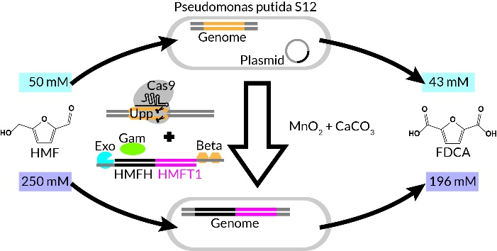 |  |  |  |  |  |  |  |  |  |  |  |  |  |  |  |  |  |  |  |  | 4 | 生技、新藥 |  |  |  |  |  | 胡育誠 | Yu-Chen Hu | 講座教授兼工學院副院長 | Chair Professor | ychu@mx.nthu.edu.tw | 03-5718245 |  |  |  | Y | 未來科技館 | 創新產學合作 | 國立清華大學
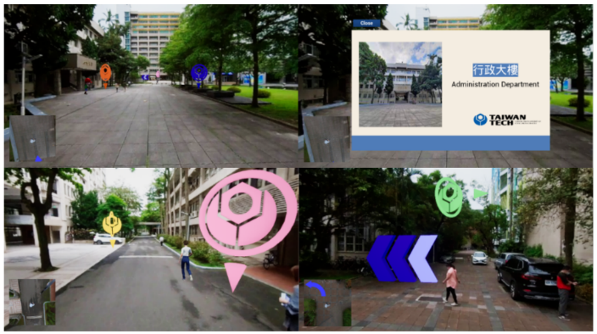
 | X021 | 基於全景圖影像投影貼圖三維場景重建系統 | Panorama Video based Projective Texture 3D Reconstruction System | 本研究所提出一套戶外場景重建系統。系統輸入為360影像，可透過市面上通用的商用360攝影機進行拍攝，若是一般攝影機或是魚眼相機則必須對影像進行影像拼接，搭配系統提供的影像拼接系統可將數張魚眼相機拍攝的廣角圖像拼接成全景圖，拼接過程同時會對影像進行最佳化的對位與色彩的融合，以利於產生一張較佳的全景圖。我們利用全景圖影像作為輸入並通過我們的系統重建出3D 場景網格。重建的第一步是須對全景圖進行語義分割(Semantic Segmentation)，找出所有屬於道路的像素。接著對全景影像進行深度預測(Depth Estimation)，透過使用方法估算出道路大致的深度。系統從語義分割的結果中找出道路的像素，然後通過深度預測的深度建立道路的點雲，通過演算法計算出相機大致的高度，並且依照相機高度重新建立更平滑的點雲平面。 我們對每一幀的影像建立對應的點雲，系統透過同時定位與地圖建構(SLAM) 的技術對攝影機位置進行估算估算位置後進行對齊。由於SLAM 的單位與產生的網格存在比例上的差異，因此需要針對SLAM的結果進行比例的縮放縮放，以確保兩者能再。接著利用每一片點雲與對應的SLAM 計算的相機的坐標與旋轉角度，將點雲從轉換至世界坐標，將所有點雲進行對齊，最後得到一個完整的道路的點雲。當系統建立好完整的道路點雲後，接下來會將道路點雲進行網格重建。我們將點雲投影到一個2D 圖像上，我們通過那個圖像來找出道路的整體輪廓。接著我們會依照輪廓的邊作為約束，使用約束德洛涅三角化(Constrained-Delaunay Triangulation) 進行三角化，建立出一個2D 的道路平面網格。當我們有了平面的網格，最後我們沿著2D 平面的網格的邊緣建立牆壁，最後加上天花板，最終完成網格重建。對於貼圖的部分，我們使用了影片播放的方式，我們根據相機當前的位子，與及當前播放的全景圖圖像對模型進行投影的，而貼圖是透過全景圖影片的切換的方式獲。 重建好戶外的3D 網格模型之後，我們能夠利用該網格是做成一些應用。我們能在3D 場景裡放置了一些導航箭頭、隨機行走的NPC與一些3D互動物件，讓使用者能夠在我們的3D 常場景裡自由地沿著路徑向前/向後移動，360 度旋轉相機，讓使用者能夠到處觀察四周場景，並且能夠隨時與場景裡的物件做一些互動。 | We proposed a 3D reconstruction system that takes panorama sequences as input and reconstruct into 3D scene mesh. We refer to semantic segmentation for classifying panoramas, depth prediction and SLAM, we use those results to build a complete road point cloud, then we find the contours of the point cloud and build into a 2D road plane, finally we add wall face along the boundary edge of the 2D plane and build into a 3D mesh. To solve the problem of discontinuous images that cause texture distortion when moving, we used a video playback method to project the map onto the model. We project the mapping onto the model according to the user’s current position, and the mapping is obtained by switching between panorama. At the same time, we can use the 3D mesh for other applications. We put some interactive objects in the scene, and the user can interact with these objects and move freely along the path in the 3D scene. | 本研究提出了一套戶外的3D場景重建系統，此系統以全景圖影片作為輸入，並建立對應的3D網格，系統根據當下使用者當前的位置將對應的貼圖投影到網格上，使用者可在3D場景中依照路線移動、旋轉鏡頭，因為有了場地的3D資訊，系統可將虛擬物件更真實的雨場景融合，並且可讓使用者與虛擬物件進行互動。 | In this research, we propose a 3D scene reconstruction system. We use panorama image sequence as input, and reconstruct a 3D scene. To solve the problem of texture image distortion caused by image discontinuity, our texture is projected onto the model according to the camera’s current position, and the texture image is obtained by switching from panorama videos. We can add some interactive 3D objects in the 3D scene, and our users can walk through in the 3D scene freely according to the route, rotate the camera or interact with 3D objects. |  |  |  |  |  |  |  |  |  |  |  |  |  |  |  |  |  |  |  |  |  |  | 5 | AIoT智慧及生活應用 |  |  |  |  |  | 姚智原 | Chih Yuan Yao | 副教授 | Associate Professor | cyuan.yao@gmail.com | 02-2730-3200 |  |  |  | Y | 未來科技館 | 創新產學合作 | 國立臺灣科技大學
 | X022 | 應用於癌症治療之Chitinase 3-like 1的全人源抗體 | Fully human antibodies against Chitinase 3-like 1 for cancer immunotherapy | 免疫檢查點阻斷劑抗體在部分的癌症患者顯示很好治療效果，但患者間反應程度不一，且在幾種類型的癌症中反應率偏低，因此需要開發新的癌症治療策略。許多研究指出分泌型幾丁質酶3-類蛋白1 (chitinase 3-like-1, CHI3L1) 大量存在於腫瘤微環境中，透過促進癌細胞中生長轉移(AKT/ERK/β-catenin)訊息之傳遞並抑制免疫細胞之活性，使腫瘤生長加劇。成功大學團隊過去已確定CHI3L1的中和性多株抗體可提高腫瘤微環境的免疫反應，並減少皮下(subcutaneous) 及原位 (orthotopic) 非小細胞肺癌(NSCLC)、胰腺導管腺癌(PDAC) 及大腸直腸癌(CRC)小鼠模型中的腫瘤生長和轉移。進一步透過與圓祥生技股份有限公司的合作，產製了11株CHI3L1全人源單株中和抗體，經過嚴謹的細胞實驗和動物模式，有四株CHI3L1全人源單株中和 “候選” 抗體已於細胞實驗證實可有效阻斷CHI3L1與其受體結合能力以降低PDAC、NSCLC以及CRC癌細胞內促生長之訊息傳遞並下降癌細胞生長及爬行能力。除此之外，此抗體可活化毒殺型淋巴球對癌細胞毒殺作用並降低免疫抑制型淋巴球分化，此抗體也透過抑制巨噬細胞內NF-κB訊息傳遞以降低M2(促癌)巨噬細胞分化；其中二株CHI3L1全人源單株中和抗體，已於動物模型內確立可降低人類NSCLC與PDAC之皮下以及原位腫瘤生長並重塑浸潤至腫瘤微環境之免疫細胞型態、抑制血管新生、降低纖維化程度及減緩癌症惡病質肌肉流失。於PDAC動物模型中與現有療法：Gemcitabine (Gemzar)或是Gemcitabine加Nab-paclitaxel (Gemzar + Abraxane)相比，確認至少一種CHI3L1的先導型全人源中和抗體可達協同性臨床前腫瘤抑制作用。目前臨床試驗或腫瘤學應用中並沒有針對CHI3L1的生物製劑被批准，本團隊之產學合作計畫確立CHI3L1新型治療性抗體的臨床前驗證，準備未來應用於臨床及產業。 | Our group has identified a novel target, chitinase 3-like-1 (CHI3L1), which is a pro-tumor secretion factor in tumor microenvironment (TME) to promote AKT/ERK signaling in cancer cells. In collaboration with AP Biosciences, Inc., we generated and identified four “Lead candidates” human CHI3L1 antibodies (nAbs) by serious cell-based tests. These nAbs blocked the interaction between CHI3L1 and its receptor thereby inhibiting cell growth signaling, increasing CD8+ T cell-mediated cytotoxicity, decreasing immunosuppressive regulatory T cell population, and reducing pro-tumor M2 macrophages polarization. Importantly, these “Lead candidate” nAbs suppressed tumor growth, re-modulated immune cells profile of TME, reduced fibrosis, angiogenesis and cachexia in pancreatic adenocarcinoma (PDAC) and non-small cell lung cancer (NSCLC) orthotopic allograft model in vivo. We also confirmed one clone of nAbs and Gemcitabine combination showed synergistic anti-tumor effect. Our Industry-Academia collaboration project obtain preclinical evidence and product profile of our novel treatment CHI3L1 human nAbs and prepare to be translated to clinics or industry. | CHI3L1全人源中和抗體標靶腫瘤微環境中高度分泌型CHI3L1蛋白，透過不同面向(抑制癌細胞生長、增加微環境中免疫細胞活性、減少血管新生、降低纖維化程度、減緩癌症惡病質肌肉流失)之機制達到抑制腫瘤之生長與轉移。 | Human CHI3L1 neutralizing antibody targets highly secreted CHI3L1 in TME to restrict tumor growth and metastases through different mechanisms including inhibiting cancer cell growth, increasing immune activity within TME, reducing angiogenesis and tumor fibrosis and attenuating cancer cachexia. |  | 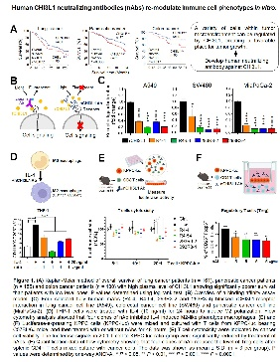 |  |  |  |  |  |  |  |  |  |  |  |  |  |  |  |  |  |  |  |  | 4 | 生技、新藥 |  |  |  |  |  | 王憶卿 | Yi-Ching Wang | 講座教授 | Chair Professor | ycw5798@mail.ncku.edu.tw | 06-2353535#5502 |  |  |  | Y | 未來科技館 | 創新產學合作 | 國立成功大學
 | X023 | 太陽能電池的模型建立方法及其運行狀態判斷與預測最大發電功率的方法 | Methods for building model, judging operation state and predicting maximum power generation of solar cell | 太陽能為再生能源的一種，為現今世界各國於再生能源相當重點發展的科技，全球已有57個國家把100%再生能源做為能源目標，台灣也以2025年再生能源占比達20%作為階段性目標。但是，太陽能具有間歇性發電的缺點，無法全天候發電，但是太陽能發電量與用電尖峰需求呈現正相關。雖然太陽能電池間歇性發電的缺點，可以用電池儲存或電解為氫能等方式來取代，但太陽能發電系統發電量受自然條件影響極大，因此將會衝擊電網的穩定性，若具備較準確的光功率預測能夠降低電網的風險，也可以讓電力公司可以妥善調備發電機組，保障電網實時調度，保障電網穩定性。 一般而言，太陽能每年的發電效率會因發電狀況、溫差影響、紫外線、材質變異等因素，品質較優之太陽能板每年遞減約為0.7%至1%，部分品質較差之模組效能遞減率可能高達3%至5%，如此將嚴重影響了太陽能發電效率，亦會對於太陽光電的預期發電量產生巨大的衝擊，進而加劇電力規劃之風險。所以在探討預測太陽能發電的議題研究時，太陽能老化的問題也需要被包含在其中。 本技術為了可以對於太陽能電池進行數學模型的近似與模擬，考量目前對於太陽能發電上的預測所需資訊，如：現場氣象資料(含全天日射量、場址日照強度)、傾斜面總輻照度、水平面總輻照度/輻射量、太陽能電池溫度、遮陰溫度、大氣溫度、相對濕度、風速、室外設備外箱箱內溫度及MPPT等設備狀態。一般的太陽能電池發電量每年變動分析等資料，都是奠基於長年的數據累積與研究，並希望能夠早期發現太陽能板故障的檢測。因此，開發出一套可較準確預測太陽能發電的系統，以建立太陽能電池模型的方法，包括連續搜集一新設置的太陽能電池在穩態運行時一段期間內的相關參數，運用這些相關參數對太陽能電池藉由模糊神經網路建模方法進行識別建模，以相關參數設定為輸入、太陽能電池的最大發電功率設定為輸出而建立模型。藉由所建立的模型對太陽能電池的運行狀態進行判斷及其最大發電功率進行預測，據由這些結果確認太陽能電池是否需即時調整、更換，提升太陽能電網的發電預測及電網應用。 | Solar energy is a type of renewable energy, and this technology is developed around the world. 57 countries of the world have set 100% renewable energy as their energy goal, and Taiwan has set the stage for renewable energy for 20% in 2025. However, solar energy has the disadvantage of intermittent power generation and cannot generate energy all the day. Fortunately, there is a positive correlation between solar power generation and peak demand for energy. Although, the shortcomings of intermittent power generation of solar cells may be solved by combining with battery storage or electrolysis into hydrogen energy. The power generation of solar power generation systems is greatly affected by natural conditions, and it will affect the stability of the power grid system. Power prediction can reduce the risk in the power grid system, and it can also allow the power company to properly adjust the generator set, ensure the real-time dispatch and the stability of the power grid system. In general, the annual power generation efficiency of solar energy will be affected by factors such as power generation conditions, temperature, ultraviolet, material variation, etc. The solar panels with better quality will decrease by about 0.7% to 1% per year, and the efficiency decline rate of some modules with poor quality may decrease up to 3% to 5%. This will affect the efficiency of solar power generation seriously, and have a huge impact on the expected power generation of solar cells. Therefore, when discussing the issue of forecasting solar power generation, the solar aging needs to be considered. In order to approximate and simulate the mathematical model of solar cells, this technology takes the information for the prediction of solar power generation, such as: meteorological data (including all-day insolation, site insolation intensity), total irradiance of inclined planes , Total irradiance/radiation amount on the horizontal plane, temperature of solar cell, atmosphe | 一種建立太陽能電池模型的方法，包括連續搜集一新設置的太陽能電池在穩態運行時一段期間內的相關參數，運用這些相關參數藉由模糊神經網路建模方法進行建模，以相關參數設定為輸入、太陽能電池的最大發電功率設定為輸出而建立模型。藉由所建立的模型對太陽能電池的運行狀態進行判斷及其最大發電功率進行預測及調整、更換。 | A method for establishing a solar cell model includes: 1. Continuously collecting relevant parameters of a new solar cell during a period of steady-state operation. 2. Using these parameters for modeling the solar cell by a fuzzy neural network, and setting the environment factors/values as input, and the maximum generated power of the solar cell as the output. 3. Based on the established model, the repaired and replaced status and maximum power generation of the solar cell may be predicted. |  | 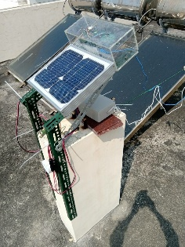 |  |  |  |  |  |  |  |  |  |  |  |  |  |  |  |  |  |  |  |  | 7 | AIoT智慧及生活應用 |  |  |  |  |  | 任才俊 | Tsai-Jiun Ren | 副教授 | Associate Professor | cyrusren@mail.ksu.edu.tw | 06-2727175#354 |  |  |  | Y | 未來科技館 | 創新產學合作 | 崑山科技大學
 | X024 | 足部橫弓支撐之效益 | The analysis and development of transverse arch support | 足弓對於整體足部的重要性不容小覷，在日常的活動當中，步行是為人類最基本的動作任務，能夠維持適當的足弓高度，才能使得足部周圍的肌肉及骨骼維持在良好的位置執行動作，也能夠於國人享受運動的同時，降低下肢傷害的發生。此外，鞋類製造商在設計鞋款在注重美觀之餘，也須格外注重其功能設計對於人體生物力學之影響。現今市面上的運動鞋款，大多皆以內側縱弓支撐設計為主，鮮少看見於蹠骨區域加入橫弓支撐的元素。而目前尚未有文獻明確指出雙足弓支撐對於人體足部活動時，對於足部動作及足底壓力分佈情形所帶來的影響，因此希望藉由此次研究來釐清。 相較以往，大部分的研究皆著重於縱弓，近期，學者們認為橫弓是一個值得再更深入探討的主題。而在過去足部傷害的統計當中，前足的疼痛十分常見，近年有學者針對前足疼痛的患者們進行研究，在前足疼痛的族群當中，會因為肌肉疲勞、失能，進而使得橫弓塌陷，造成前掌的寬度大於前足未受傷的健康族群 (Nakai, et al., 2019)，藉此指出橫弓的高度及前掌骨骼的排列對於足部傷害的發生是有關聯的。 目前在市面上販售的足部裝備總類當中，大多以內側縱弓支撐為主，而根據過去研究所示，而此類型的鞋墊確實能夠有效地將走路時，腳跟觸地階段的足跟壓力分散至內側中足區域，然而，在蹠骨區域較沒有明顯的減壓效果。在臨床上治療前足蹠骨疼痛的病人，足部治療師常運用將橫弓提高的原理，使用蹠骨墊來幫助病患減少前足壓力 (Männikkö & Sahlman, 2017)，然而一般健康族群，穿著有橫弓支撐元件之鞋墊的研究數量不多，相關的生物力學影響仍有進一步探討的可能性。 在日常的活動當中，步行是為人類最基本的動作任務，能夠維持適當的足弓高度，才能使得足部周圍的肌肉及骨骼維持在良好的位置執行動作，也能夠於國人享受運動的同時，降低下肢傷害的發生。此外，鞋類製造商在設計鞋款在注重美觀之餘，也須格外注重其功能設計對於人體生物力學之影響。現今市面上的運動鞋款，大多皆以內側縱弓支撐設計為主，鮮少看見於蹠骨區域加入橫弓支撐的元素。而目前尚未有文獻明確指出雙足弓支撐對於人體足部活動時，對於足部動作及足底壓力分佈情形所帶來的影響，因此希望藉由此次研究來釐清。 | By maintaining an appropriate arch height, the muscles and bones around the foot can function in good conditions which may further reduce the risks of lower limb injuries. Most of the insole on the market are mainly designed with medial longitudinal arch support, and it is relatively rare to use transverse arch support in the metatarsal region. Most studies have focused on the longitudinal arch. The transverse arch is a topic worthy of further exploration and have conducted research on patients with forefoot pain. With forefoot pain and muscle fatigue, the transverse arch may collapse and the width of the forefoot may be larger than that of the uninjured healthy group, which indicated that the height of the transverse arch and the alignments of the bones of the forefoot were related to the risk of foot injury. | 人體的足弓在長時間的走路或跑步的情況下對於整體的足壓分佈以及動態穩定扮演著重要的角色。橫弓近年被證實與足部勁度息息相關。相較以往，多數研究將心力放在內側縱弓的部分，橫弓對於人體足部的影響及應用還存在許多需要探討的空間。 | The arches of foot play important roles in the foot pressure distribution and dynamic stability during walking or running. The transverse arch has been shown to be closely related to foot stiffness. There are few studies on wearing insoles with transverse arch supported elements, and the related biomechanical effects are still possible to be further explored. |  |  |  |  |  |  |  |  |  |  |  |  |  |  |  |  |  |  |  |  |  |  | 6 | AIoT智慧及生活應用 |  |  |  |  |  | 相子元 | SHIANG TZYY YUANG | 研究講座 | Distinguished Professor | tyshiang@ntnu.edu.tw | 277496869 |  |  |  | Y | 未來科技館 | 創新產學合作 | 國立臺灣師範大學
 | X025 | 環胜肽在光激衰老恢復的應用 | Cyclopeptide in light-induced aging recovery | 以靶標N-棕櫚醯基-哌啶為中心的環戊肽I-1-Pam，關鍵的合成方法是在起始點核心安裝N-棕櫚醯基團，避免化學選擇性的困難，因此整體合成效率更好，更易於大規模合成。環戊肽I-1-Palm氯酸鹽已通過進行一系列生物醫學和活性測試包括：（1）皮膚細胞毒性測試、（2）皮膚刺激性測試、（3）眼部刺激性測試、（4）微生物測試、（5）OECD 442C誘導過敏測試、（6）前膠原蛋白第1型活性測試、（7）第一型金屬基質蛋白酶抑制測試完成並通過，（8）重金屬測試和、(9)Ames誘導突變測試、(10)對Type I procollagen 增生測試和對MMP-1 protease 抑制測。也通過INCI申請(INCI name: Cyclotetrapeptide-24 Palmitoyl Aminopiperidine Carboxylate-HCl)。第二年將完成臨床測驗。 | Advanced N-palmatoyl-piperidine-centered cyclopentapeptide, I-1-Pam, has been successfully synthesized, involving the installation of N-Palmatoly group in the starting core unit to improve overall, large scale synthetic efficiency. I-1-Palm has passed a complete set of bio-medicinal and activity tests, including (1) Skin cell toxicity test, (2) Skin Sensitization test, (3) eye-irritation test, (4) micro-organism test, (5) OECD 442C induced allergy test, (6) Pro-collagen type-1 activity test, (7) MMP-1 inhibition test, (8) heavy/toxic metal tests, (9) Ames induced mutation test, and (10) Type I procollagen proliferation and MMP-1 protease inhibition tests. The compiled set of reports for the biomedical and activity tests have received INCI certification application (INCI name: Cyclotetrapeptide-24 Palmitoyl Aminopiperidine Carboxylate-HCl). The IRB application will be filed and the clinical trials will be carried out once the second year grant support is granted. | 以靶標N-棕櫚醯基-哌啶為中心的環戊肽I-1-Pam之合成、生醫數據認證和國際妝品成份命名認證。將可用於臉部、頸部和皮膚光激衰老的活性保養成份。 | Efficient synthesis of cyclopentide I-1-Pam centered with N-palmitoyl-piperidine unit has been realized. Its biomedical data certification and international cosmetic ingredient name certification have been successfully granted, which serves as an active and highly potent ingredient for the facial, neck, and skin care and recovery caused by photo-aging. |  | 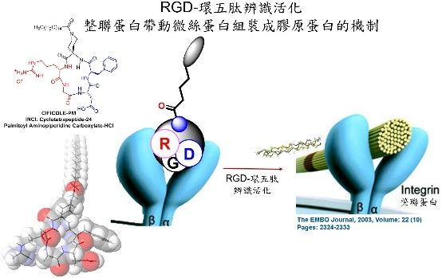 |  |  |  |  |  |  |  |  |  |  |  |  |  |  |  |  |  |  |  |  | 4 | 生技、新藥 |  |  |  |  |  | 陳建添 | CHEN, CHIEN TIEN | National Tsing Hua Univ. | 教授 | ctchen@mx.nthu.edu.tw | 03-5739240 |  |  |  | Y | 未來科技館 | 創新產學合作 | 國立清華大學
 | X026 | 透過自行車踏板建構踩踏模式及策略 | Constructing pedaling pattern and strategy through bike pedal | 較佳的 踩踏技術不僅可以提高運動表現，也可以減少肌肉疲勞，因此，提升踩踏效率是自行車騎乘的關鍵技術之一。目前市面上雖然已經存在測量功率以及踩踏力量的感測器，但尚未有產品針對踩踏效益及技術進行系統化的評估與計算。本計畫藉由紅外線動作捕捉系統、力量感測儀與肌電感測儀進行數據蒐集，經由資料數位化及資料分析，透過運動生物力學的學理依據，得出自行車踩踏時的運動學、動力學資訊與肌肉活化程度，並且量化踩踏效益指標。最後，再建立踏板角度與踩踏技術間的關聯性。 | A good pedaling technique could not only enhance performance but also cause less muscle fatigue, therefore, promoting pedaling efficiency is a key point in improving ability of cycling. Although there’re sensors for power and force measurement developed already, a system for pedaling efficiency and technique analysis is not existed. With theoretical basis of sports biomechanics, present study collected data by infrared motion capture system, force sensor and electromyography, and obtained the kinematics, kinetics and muscle activation through collected data digitization. Finally, the characteristic of pedaling would be quantified, and the correlation between pedaling angle and pedaling technique would be established. This project is an industry-acdemic project cooperated with Giant Manufacturing Co. Ltd (Giant). The force sensor is provided by Giant. National Pingtung University of Science and Technology analyzes the pedaling technique and find out the indicators that affect pedaling. The R&D department (i-WOW center) of Giant will import the abovementioned indicators into the existing system for pedaling technique evaluation. | 以動作分析、踩踏力量及肌肉活化的量測，輔以運動生物力學的學理依據，從姿勢變化及肌肉使用率評估騎乘自行車的踩踏技術，並將評估指標於自行車踏板呈現。期望開發出智慧有感、穿戴無感的自行車踩踏策略評估系統。 | A measurement technology for pedaling force and muscle activation analysis based on theory of sports biomechanics. Evaluating pedaling technique from the posture change and muscle recruitment, and export the result on the pedal. Hoping to develop an intelligence pedaling strategy evaluation system. |  | 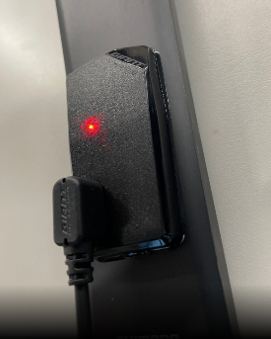 |  |  |  |  |  |  |  |  |  |  |  |  |  |  |  |  |  |  |  |  | 8 | AIoT智慧及生活應用 |  |  |  |  |  | 陳家祥 | CHIA-HSIANG CHEN | National Pingtung University of Science and Technology | 副教授 | doof75125@gmail.com | 911734833 |  |  |  | Y | 未來科技館 | 創新產學合作 | 國立屏東科技大學
 | X027 | 棒球投手轉速及轉軸分析與AR視覺呈現系統開發 | The Development of Spin Rate and Axis Calculating System of Baseball Pitches | 本技術因以自行產生的人工虛擬球為matching對象，因此對球的角度、方向等都具有可由初始參數調整的性質。舉例來說，我們從側面也可算出球的轉速，因只要在Blender軟體中模擬出該角度數據，即可做mapping的動作 | In this project, we calculate the spin rate of baseball using high speed camera. A simulation of baseball is used in animation software blender to generate different spin rate and axis, and then the balls fetched from the games are analyzed to match the simulation balls in blender using machine learning algorithms. The result is promising and spin rates can now be calculated with high speed cameras. | 以高速攝影機拍攝與計算棒球於比賽中轉動之轉速與轉軸 | In this project, we calculate the spin rate of baseball using high speed camera. A simulation of baseball is used in animation software blender to generate different spin rate and axis, and then the balls fetched from the games are analyzed to match the simulation balls in blender using machine learning algorithms. The result is promising and spin rates can now be calculated with high speed cameras. |  |  |  |  |  |  |  |  |  |  |  |  |  |  |  |  |  |  |  |  |  |  |  | AIoT智慧及生活應用 |  |  |  |  |  | 黃致豪 |  |  |  | jhhuang@gm.ntus.edu.tw | 04-22213108#1302 |  |  |  | Y | 未來科技館 | 創新產學合作 | 臺灣體育運動大學
 | X028 | 介白素-6快篩系統 | Interleukin-6 rapid diagnostic system | 新型冠狀病毒感染後個案，可能引發呼吸窘迫症候群等致命併發症。而這類的併發症的產生，與過度激活的細胞激素和免疫反應有關，進而引起細胞激素風暴(Cytokine Storm)。這些細胞激素當中，介白素-6 (interleukin 6, 下稱IL-6)引起最多的關注。因這類重症患者中觀察到IL-6有升高狀況；而介白素-6升高也與許多年齡層的感染重症或敗血症的有關，預示著不良預後，包含感染後癲癇、呼吸衰竭和死亡等。血清IL-6可為這類感染重症的早期警訊生物標記。連續即時追蹤血清介白素-6濃度可協助辨識重症個案與預後。現今IL-6檢測大多仰賴酵素結合免疫吸附分析法，該檢測方式耗時且需要專業檢測環境與設備，造成臨床重症照護不便與不即時性。 本次發展「介白素-6快篩系統」（Interleukin-6 rapid diagnostic system）」，透過側流免疫層析技術(Lateral Flow Immunoassay)原理搭配光學檢測裝置，製作出快速、可攜式快篩系統。提供微量、低成本、可快速且即時檢測血清介白素-6的產品。本快篩系統特點如下： (一) 比現有且常規的檢驗所提供之電子化學冷光免疫分析法廉價、快速、易於操作和穩定。 (二) 只需微量檢體(約100 μL)即可分析，因此可適用於小兒個案。 (三) 可重複操作、即時快速（30分鐘內）獲得結果，可即時連續監測病患狀況，不需等待數日。 (四) 改善單純肉眼辨識的檢測，透過光學檢測裝置可提升辨識與區分效果。 (五) 設備可攜式，試片可常溫保存，可適應不同場合所需的檢測應用。 本系統可應用於感染症重症之「早期辨識與追蹤」，並透過可攜式儀器、簡化檢測流程與智慧型手機或軟體的簡易操作系統，使病患與醫療照護者快速獲得相關資訊—床邊即可檢測血清IL-6，改善感染症的診斷與照護品質，達到個人化醫療。 | The portable "Interleukin-6 rapid diagnostic system" is developed by leveraging the principles of Lateral Flow Immunoassay and a spectrum-based optical reader. This system permits low-cost, rapid, and immediate serum interleukin-6 detection with minimal sample requirements. The characteristics of this rapid screening system are as follows: (1) It is cheaper, faster, easy to use, and more stable than the current routine tests (ELISA). (2) Only a small sample (about 100 μL) is required to be analyzed so that it can be applied to pediatric cases. (3) The device produces instant results (within 30 minutes), permitting real-time and continuous monitoring of a patient's clinical condition without waiting for days (4) With a spectrum-based optical reader, the precision of the device's limit of detection is improved. (5) The portable rapid diagnostic assay is easy to store, permitting the device's applied in different circumstances. | 新冠感染後，過激免疫反應導致細胞激素風暴與呼吸窘迫症候群等致命併發症。若連續即時追蹤血清IL-6濃度, 可協助辨識重症個案。現今IL-6檢測方式耗時且不即時性。「介白素-6快篩系統」運用側流免疫層析技術搭配光學檢測裝置，可微量檢體檢驗、快速床邊檢測、與重複追蹤等優勢，可適應於不同臨床需求。 | The portable "Interleukin-6 rapid diagnostic system" is developed by leveraging the principles of Lateral Flow Immunoassay and a spectrum-based optical reader. This system permits low-cost, rapid, and immediate serum IL-6 detection. With minimal sample requirements (about 100 μL), the device produces real-time results (within 30 minutes), permitting continuous monitoring of patient's clinical conditions without waiting for days. The precision of the system's detection limit is improved by combined with a spectrum-based optical reader. This portable rapid diagnostic assay is easy to store, permitting the device to be applied in different circumstances. |  | 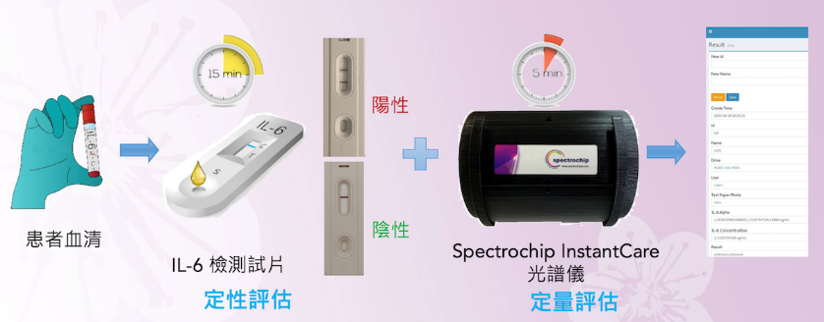 |  |  |  |  |  |  |  |  |  |  |  |  |  |  |  |  |  |  |  |  | 8 | 生技、新藥 |  |  |  |  |  | 鄭兆珉 | Chao-Min Cheng | Institute of Biomedical Engineering, NTHU | 教授兼任所長 | chaomin@mx.nthu.edu.tw | 03-5715131#62420 |  |  |  | Y | 未來科技館 | 創新產學合作 | 國立清華大學
 | X029 | 智慧新農業資訊服務平台之設計與實作：以在地豬隻畜牧場為驗證場域 | Design of an Intelligent New Agriculture Information Service Platform: The Case of Local Pig Livestock Farm Testbed | 為解決豬農實際場域所面臨之相關問題，本計畫與屏東在地養豬企業進行多次會議討論，並歸納出之產業議題構面「資訊化不足」、「環境監控不易」、以及「豬隻畜養人工經驗為主」等，提出具體之解決技術。各計畫相關技術說明如下： 1. 總計畫《智慧新農業資訊服務平台之設計與實作》：本計畫設計並建構出一基於開放式服務導向架構(SOA)及Web服務(Web Service)技術整合個子計畫系統，結合在地三代養豬農民實際經驗，於在地豬隻畜牧場為驗證場域，開發智慧新農業資訊服務平台，以改善傳統業者飼養管理缺點，提升飼養產量與質量。 2. 子計畫一《結合NLP與LSTM之智慧飼養知識計算系統設計與實作》：由於目前豬隻畜牧場的飼養知識多以口述傳承與紙筆記錄為主，欠缺畜牧經驗與方法正確的標準的傳承及缺乏畜牧業者間畜牧經驗知識分享平台，因此透過自然語言處理(Natural Language Processing, NLP)技術，蒐集各方豬隻飼養知識內容，與畜牧場飼養經驗一同透過長短期記憶(Long Short-Term Memory, LSTM)技術進行知識抽取，依據豬農可能發生問題傳承進行知識建檔，建立出國內第一套豬隻飼養知識圖譜，且建置一套飼養知識管理系統與問答式智能教育訓練，協助飼養新手能更快速有效進入產業。 3. 子計畫二《為IoT畜舍而設計之AR視覺化智慧管理系統》：由於豬舍安裝多種環境感測器，如：溫度、濕度、二氧化碳及氮含量等，且因豬農原先就已有安裝攝影機，因此在監控系統中加入AR視覺化技術，將複雜豬隻圈養場域與IoT感測器資訊結合，清楚呈現在監控螢幕中；且一併設計身份辨識，控管工作人員出入，進行人員控管。 4. 子計畫三《基於影像深度學習之豬隻異常即時警示系統》：由於目前養豬業者無法確切掌握母豬分娩的精準日期及時間，因而需要在母豬接近分娩日期前，頻繁的進行人工巡視，因此透過攝影機進行即時監視母豬分娩或仔豬異常狀況，透過影像辨識(Image Recognition)及深度學習(Deep Learning)技術，辨識分娩舍影像，並發出即時警示，避免母豬分娩造成危險及仔豬哺乳異常發生，提升仔豬存活率，減輕養豬業者人力負擔，提升養豬產業效益。 5. 子計畫四《子計畫四：基於物聯區塊鏈與之豬隻飲食及活動力評估的健康履歷》：將利用NB-IoT將豬隻身上的RFID感測資料上傳至雲端伺服器後進行感測資料上鏈。在伺服器中可以把豬隻及養殖活動歷程等資訊透過非監督式學習Fuzzy C-means演算法辨識出豬隻活動軌跡，以探索豬隻群聚關係後，運用監督式學習XGBoost演算法將移動量作分群運算即可推論出豬隻是否食慾不振或活動量低迷異常。同時透過區塊鏈(Block Chain)的不可否認與不可竄改性協助農企/契作豬農/消費者全程記錄豬隻生長與健康履歷，以保障數據安全與正確性，提升消費者對豬隻履歷信心度。 | To solve the pig livestock issues, the project team discussed many times with the local pig-raising company and concluded the industrial dimension that is “Insufficient digitization of company”, “Pig raising environment is not easy to monitor”, and “pig-raising relies on manual experience”, so our team proposed the actual solutions and the detail introduction below. I. Integrated Project “Design of an Intelligent New Agriculture Information Service Platform”: This project is designed and implemented based on Service-Oriented Architecture (SOA) and Web Service to integrate other sub-project systems. Combining the local three generations of pig-raising actual experiences and implementing in the local pig livestock testbed and developing an “Intelligent New Agriculture Information Service Platform” to improve the traditional pig-raising industry management weakness and promote the raising production and quality. II. Sub-Project 1 “Intelligent Raising Knowledge Computing System Using NLP and LSTM: Design and Implementation”: Due to the pig-raising knowledge being inherited by writing down or oral record, lacking inheriting the exactly raising experience and methods and not have sharing platform among the industries. So, this project uses Natural Language Processing (NLP) technique to collect pig-raising knowledge from anywhere and extracts knowledge from the pig-raising experience by using Long Short-Term Memory (LSTM) technique. According to the pig farmers probably have inherited questions to build the first pig-raising knowledge graph in Taiwan and implement an “Intelligent Raising Knowledge Computing System” to help the younger pig farmers faster and more effetely to enter the industry. III. Sub-Project 2 “AR-Visualized Intelligent Management Systems for IoT-Deployed Pigsty”: Due to the pigsty has many sensors e.g. temperature, humidity, CO2, and nitrogen. Because the pig farmer already has the camera, we add the AR-Visualized technique to the monitor system to c | 本計畫整合物聯網、影像辨識、虛實整合、深度學習、知識計算、區塊鏈等前瞻資訊技術及自動深度學習，改善傳統豬隻畜產業者關切之產業議題，包含豬舍環境監控不易、畜牧經驗難以傳承、無法掌握母豬分娩、豬舍安全管理與豬隻活動力評估等，導入自動化、智慧化與科技化之生產與管理模式，提升豬隻飼養之飼養品質與生產品質。 | This integrated project integrates advanced technology e.g. Internet of Things, Image Recognition, Virtual and Physical Integration, Deep Learning, Knowledge Computing, Blockchain, and Automatic Deep Learning, to improve the traditional pig-raising industries cared issues such as “not easy to monitor pigsty environment”, “pig-raising experience not easy to inherited”, “do not control the sow’s pregnancy, pigsty safety management, and pig activity assessment”. To improve pig-raising feeding and production quality, we import an automatic, intelligent, and technological production and management model. |  | 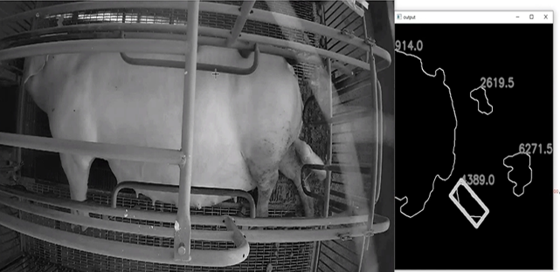 |  |  |  |  |  |  |  |  |  |  |  |  |  |  |  |  |  |  |  |  | 3 | AIoT智慧及生活應用 |  |  |  |  |  | 龔旭陽 | HSU-YANG KUNG | National Pingtung University of Science and Technology/ Department of Management of Information Systems | 教授 | kung@mail.npust.edu.tw | 08-770-3202#7908 |  |  |  | Y | 未來科技館 | 創新產學合作 | 國立屏東科技大學
 | X030 | 多元資材減廢節能系統與高值化再利用技術 | Waste reduction/energy saving system and high-value reuse technology for flexi-resources | 國內唯一且最完整具有各種準工業級試驗平台之燃燒團隊，具備富氧/純氧燃燒、生質物混燒/氣化等技術，擁有10多年豐富的產學合作經驗。可針對廠商適合的生物資材/廢棄物提出能資源化再利用規畫，包含燃燒器設計、整廠利用規畫、並與協力製造廠商合作，可達到充份產熱(蒸氣)/製冷/發電的經濟效益。同時針對燃燒後灰份再進行篩選、改質與混摻配比最佳化，與協力製造廠商合作開發成適合的建築板材產品，如此完整的廢棄物能資源化方案將大幅提升廠商廢棄物能資源化再利用意願。 | We are the most complete combustion research team and have various quasi-industrial combustion/gasification platforms and oxy-enriched/oxy-fuel combustion, and biomass co-combustion/gasification technologies. We have more than 10 years of experience in industry-academia cooperation and can propose reuse plans for biomass/wastes according to the needs of manufacturers, including burner design and whole system planning. We also cooperate with partner companies to achieve heat (steam)/cooling/power generation economic benefits. After combustion, the ash can be screened and further upgraded. With a suitable mixing ratio, it is used for building board products. Such a complete waste recycling scheme can greatly increase the willingness of manufacturers to reuse waste as energy resources. | 以生質物/廢棄物做為生質燃料，經燃燒/氣化產製高純度的飛灰(循環資材)供應建材開發。氣化產氣可供作為氣態燃料使用、燃燒廢熱可將生質物/廢棄物乾燥、亦可經由吸收式冰水機進行製冷作業。將廢棄物能源化與製程整合示範，衍生潔淨節能燃燒技術服務商機，核心技術包括減廢、節能及建材、防火板材之開發，具有20年以上之多元燃料燃燒經驗，3座百kW級燃燒系統平台及1座600kW級氣化系統平台、40件以上之產學計畫及產品、資材再利用有10年經驗，已開發氧化碴水泥板及氧化鏽皮水泥板、還原碴水泥燒灌板等。 | Biomass/waste is used as biofuel, and high-purity fly ash (recycled material) is produced through combustion/gasification for building materials development. The syngas from gasification can be used as gaseous fuels, and the waste heat can dry biomass/waste, and also be used for refrigeration through an absorption chiller. The integration of waste to energy is demonstrated and generates business opportunities for clean and energy-saving combustion technology services. The core technologies include waste reduction, energy saving, and the development of building materials and fireproof boards. With more than 20 years of flexi-fuel combustion experience, we set up three hundred kW class combustion systems and one 600 kW gasification system. We implemented more than 40 industry-academic projects and have 10 years of experience in waste utilization, and have developed building materials such as oxidized ballast cement board, iron oxide cement board, and reduced ballast cement board. |  | 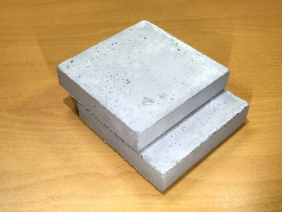 |  |  |  |  |  |  |  |  |  |  |  |  |  |  |  |  |  |  |  |  | 7 | 綠能環保 |  |  |  |  |  | 陳冠邦 | Ta-Hui Lin | National Cheng Kung University | 特聘教授 | gbchen26@gmail.com | 06-2084128 |  |  |  | Y | 未來科技館 | 創新產學合作 | 國立成功大學能源科技與策略研究中心
 | X031 | 利用質子固態氧化物電解器所製備之氫氣搭配使用於低鉑觸媒質子交換膜燃料電池 | Ultra-low Pt catalysts proton exchange membrane fuel cells with hydrogen produced from solid oxide electrolyzers | 質子傳導型固態氧化物電解器(Protonic solid oxide electrolyzer cell, PSOEC)將水蒸氣通入陽極且轉化為質子，質子通過由鋇鈰鋯釔氧化物(BaCe0.6Zr0.2Y0.2O3-δ, BCZY)所組成的電解質傳輸到陰極側形成氫氣。陽極與陰極的觸媒分別為Ni/ BCZY與鈣鈦礦結晶結構的La0.6Sr0.4Co0.2Fe0.8O3-δ(LSCF)。由於PSOEC系統之操作溫度達500~800 oC，其效率遠高於其他電解產氫系統，也由於其高溫操作之特性，非常適合設置於工業區如化工廠、煉鋼、煉油廠等。利用製程廢熱輔助現地產氫。PSOEC產生之氫氣搭配使用於脈衝雷射沉積製備超低鉑質子交換膜燃料電池(polymer electrolyte membrane fuel cell, PEMFC)，其(陽極+陰極)之鉑載量僅需(17+100) g/cm2相較傳統塗佈製程(200+400) g/cm2之鉑載量相同之電池性能，觸媒減量約5倍。並經電化學測試PLD所製備的觸媒在加速老化測試中經5000圈電壓循環掃描後仍保有60%的活性電化學表面積，遠高於傳統製程之9%，耐久性大幅提高。由於觸媒層厚度小於1 m被稱為超薄觸媒層(ultra-thin catalyst layer, UTCL)。 | Solid oxide electrolysis cell (SOEC) is used for electrolysis of water. H2O vapor converts into proton and oxygen at the La0.6Sr0.4Co0.2Fe0.8O3-δ(LSCF) anode of SOEC. Proton transports through the barium cerium zirconium yttrium oxide BaCe0.6Zr0.2Y0.2O3-δ, (BCZY) electrolyte from LSCF cathode to Ni/BCZY anode. Proton exchange membrane fuel cell (PEMFC) is used to convert generated hydrogen to energy. Pulsed laser deposition (PLD) technique is adopted to deposit ultra-thin platinum catalyst on the cathode and anode. The total amount of platinum loading on PEMFC electrodes (anode + cathode) by PLD (17+100 g/cm2) process is 80% lower than the traditional process (200+400 g/cm2). PEMFC membrane electrode assembly (MEA) developed by PLD with lower catalyst loading exhibits similar performance to the MEA developed by traditional process. This study helps in developing an efficient SOEC and reducing PEMFC cost by an industrially feasible process. | 利用高效能質子傳導型固態氧化物電解器電解水蒸氣產氫，氫氣將可在需要電力時，利用超低鉑用量觸媒之質子交換膜燃料電池將氫氣及時轉換為電能，本技術可降低氫能應用系統成本。氫氣適合作為長時間儲能的媒介，可與再生能源間歇性特點互補，並能運用於煉鋼、化工等產業協助減碳，幫助達到淨零碳排之目標。 | The use of high-efficiency solid oxide electrolysis cell to produce hydrogen and the use of proton exchange membrane fuel cells with ultra-low platinum catalysts for gas to power conversion enables the application of hydrogen energy technology from the source to the back end, thereby reduces the overall system cost of high efficiency system. Further reaches the power generation with net zero carbon emission targets. | 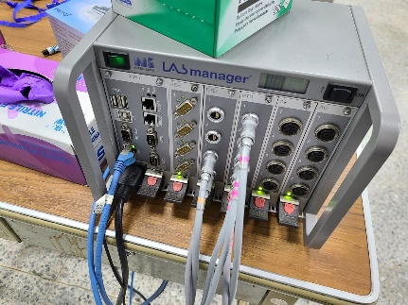 | 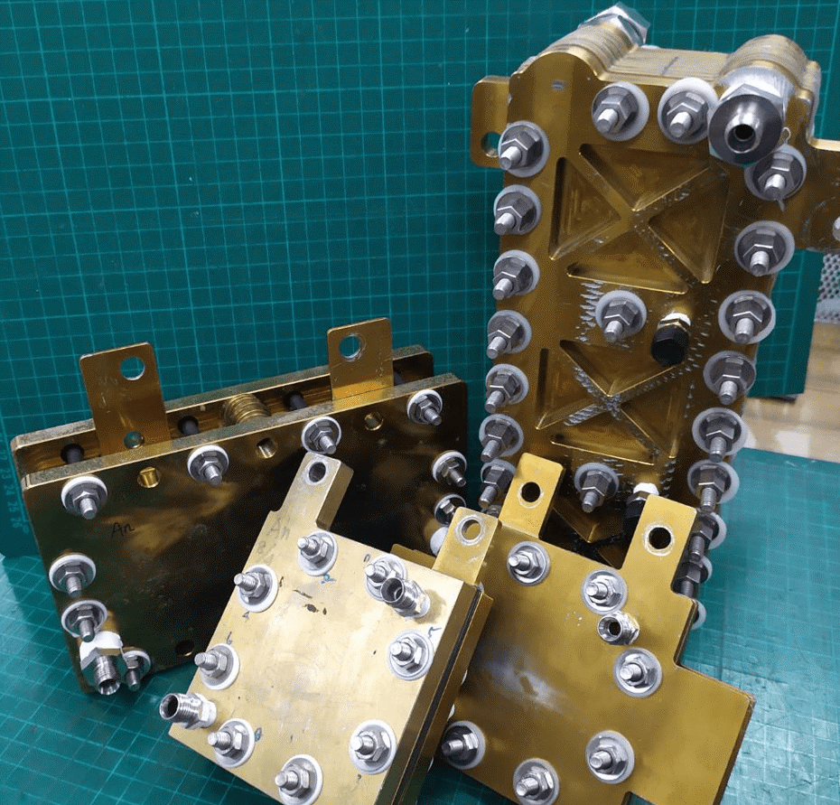 |  |  |  |  |  |  |  |  |  |  |  |  |  |  |  |  |  |  |  |  | 3 | 綠能環保 |  |  |  |  |  | 曾重仁 | Chung-Jen Tseng | National Central University, Department of Mechanical Engineering/ Center for Energy Research | 特聘教授兼工學院能源中心主任 | cjtseng@ncu.edu.tw | 03-4227151#34348 |  |  |  | Y | 未來科技館 | 創新產學合作 | 國立中央大學
 | X032 | 異丁酸的製備方法 | METHOD FOR PREPARING ISOBUTYRIC ACID | 本案申請專利是以「異丁醛氧化異丁酸」改良為目的，由於先前產品選擇率不佳且耗時長，使用之氧化劑非勻相也導致需額外分離步驟，氧化製程繁瑣，因而發想之。 針對本案先期搜尋全球專利檢索系統關鍵字為「isobutyric acid」，查詢相關技術之公開號: US9227903B2及US4350829A皆是以氧化劑轉換異丁醛至異丁酸之製程。其中US9227903B2中使用雙氧水作為氧化劑加上丙酮作為共溶劑(co-solvent)進行反應，導致後端分離異丁酸之製程繁瑣；在US4350829A中改以氧氣與空氣作為氧化劑避免了共溶劑之使用，但與前篇專利相同仍需5~7小時之反應時間。以本案來說，為了縮短反應時間，增加反應之直傳及熱傳效率，係導入「微反應器技術MRT」於氧化製程中，並追求安全且乾淨之製程，同時達到高效率之條件。 「微反應器技術MRT」，係將傳統反應系統縮小，力求提供更靈活、高效、安全及環保之製程，為實驗室、化工及生醫產業等提供高效能之解決方案，從開發至工業生產完整銜接。 在現代工業追求更高效反應條件的同時，風險管理與安全性仍就擺在首位考量因素，在許多製程需求更高壓、高溫以及劇烈之反應之下，往往因安全考量不得不將製程複雜化，導致了反應時間大幅延長以及效率降低，而微反應器技術的出現解決了上述之問題。 | The purpose of this patent is to optimize the process ”isobutyraldehyde oxidation of isobutyric acid”. In previous process, poor selectivity, long resident time in reactor and the use of non-homogeneous oxidant are main shortcoming, causing the cumblesome process. Keyword”isobutyric acid” is used for related patent trieval in Global Patent Search System(GPSS), finding out US9227903B2 and US4350829A are both processes for converting isobutyraldehyde to isobutyric.In patent US9227903B2, hydrogen peroxide is used as oxidant and acetone is also required as co-solvent, causing additional separation process; In patent US4350829A, air and oxygen are used as oxidant and the use of co-solvent is avoid.However, the whole process still require 5 to 7 hours, as the time as patent US9227903B2 require. In our patent, “MicroReactor Technology(MRT)” is introduced into the oxidation process, shortening the reaction time and enhancing both mass and heat transfer efficiency. Clean and safe process is pursued while achieving high efficiency operation parameter. “MicroReactor Technology(MRT)” reduces the scale of traditional process, striving to provide a more flexible, efficient, safe and environmentally friendly process, creating high-efficiency solution for laboratories, chemical engineering and biochemical industries. While modern industry pursues high-efficiency process, the risk management and safety are still considered to be the very first priority. More and more process require high pressure,high temperature and extreme conditions. Due to the safety concern, the process have to be more complicate, and the reaction time is greatly extend while process efficiency is reduced as well. Fortunately, MRT could solve all problems above | 本發明係關於優化異丁醛轉化異丁酸之設備製程設計，於2019年開始本團隊「微反應器應用技術聯盟」致力於製程優化，藉由提升整體製程效率以及減少製程整體所占體積，大幅改善反應物之轉化率以及產物之選擇率，可改善傳統工廠之製程外，更可用於前端之研發製程，並且較傳統製程大幅減少80％以上能耗與廢棄物產生量，為可商業化減碳綠色生產製程。 | This patent is about optimizing the process design of converting isobutyraldehyde into isobutyric acid. Our team ”MicroReactor System Application Technology Alliance” has been devoted to process optimization since 2019, including efficiency-enhance, land area reduction, convertion improvement, and selectivity improvement. MRT could not only be used in traditional factories process but also cutting edge technology. Comparing to existing process, MRT could reduce over 80% energy cost and waste generation.It is definitely a commercialized green technology. |  |  |  |  |  |  |  |  |  |  |  |  |  |  |  |  |  |  |  |  |  |  | 8 | 金屬、化工、材料 |  |  |  |  |  | 曾堯宣 | YAO-HSUAN TSENG | National Taiwan University of Science and Technology | 副教授兼環安室主任 | tyh@mail.ntust.edu.tw | 02-2730-1010 |  |  |  | Y | 未來科技館 | 創新產學合作 | 國立臺灣科技大學
 | X033 | 科學中藥立式藥粉分包機 | Scientific traditional Chinese medicine vertical powder subcontracting machine | 近年來科學中藥市場逐漸擴大，藥品需求量逐漸增加，使得藥師調劑分包工作也隨之增多。由於市場上現有的平面式中藥包裝機一直存在分包不易均勻、佔地面積太大的缺點。因此，本研發團隊首先建立一種創新的直立式分包技術，再結合伺服控制技術，打造出全自動且精密的立式藥粉分包機。本分包機配置一個內置活塞的圓柱型藥罐，藥罐可由藥師裝填藥粉，再將藥罐放入分包機內。藥罐上設有條碼，可透過掃描得知中醫處方資訊與分包的方式。此項設備不僅可以提高藥粉的分包精度、減少粉末殘留，且體積小、操作流程簡易，預期可受到中醫藥界的歡迎。 前述直立式分包技術的重點包含分藥技術與封裝技術等兩個部分。 1 分藥技術：使用伺服馬達帶動滾珠花鍵，末端可與藥罐的活塞耦合。當藥罐放置定位後，即可推動活塞，向上推擠藥粉。藥罐頂端設有刮藥區，藥粉出口處設有感測器，當藥粉上升到達出口時，可依據感測器與伺服馬達的資訊而知藥粉在藥罐內的高度。將此高度除以分包數，即可得知每次刮藥應該推升的距離。隨後開始推升藥粉，配合刮藥機構將藥粉推入藥斗，讓藥粉藉由高低落差而直接落入藥袋中。重複此項動作，直到藥粉使用完畢。 2 封裝技術：包含紙捲導引機構、換紙器、封裝機構與印字機構等三個部分。 2.1 配合直立式分包技術，本系統的進紙方法係將紙捲從藥斗上方導引到封裝機構，讓藥粉可以直接落入藥帶。藥包採用長條形包裝，取代傳統藥包的方形包裝。由於長條形包裝可抑制藥粉的揚塵，因此有利於減少藥粉的重量誤差。 2.2 換紙器：紙捲與藥斗之間設立一個換紙器，長度大於藥袋長度的1.5倍。上下兩端都有感測器，可以感應紙捲。當上端感測器發現紙捲耗盡時，可發出訊息，通知更換紙捲。更換的方法只要將新的紙捲從換紙器上端穿入，與舊紙捲的剩餘部分黏合，即完成換紙作業。 2.3 封裝機構採用兩組壓力滾輪、兩組熱封滾輪、及一組熱封切刀模組。壓力滾輪以步進馬達驅動，可控制紙捲進料的長度。熱封滾輪為被動輪，除了提供張力，亦可加熱密封藥袋的側邊。熱封切刀模組採用電動缸，可驅動左右兩邊附有加熱塊的裁刀機構，用以密封藥袋的底邊。裁刀的進給量可以調整，當藥袋逐一通過時，只點切孔洞，以利使用者撕取。當每一個處方完成時，進給量加大，可完全將藥袋與包裝紙分離。封裝機構外圍安裝隔熱材料，不僅可以保護使用者的安全，也可降低用電量。 2.4 印字機位於熱封切刀模組上方，由分包機的電腦控制，可將處方資料列印在藥袋上，以茲辨識。 | With the increasing demand for scientific traditional Chinese medicine, the pharmacist's dispensing and subcontracting work has also increased. Because the existing traditional Chinese medicine subcontracting machines on the market have always had the disadvantages that the subcontracting is not easy to be evenly distributed and the floor space is too large. Therefore, the R&D team established an innovative vertical subcontracting technology to create a fully automatic and precise vertical powder subcontracting machine. This subcontracting machine is equipped with a cylindrical medicine tank with a built-in piston. The medicine tank can be filled with medicine powder by the pharmacist, and then the medicine tank is put into the subcontracting machine. There is a barcode on the medicine can, which can be scanned to know the information of prescription and the way of subcontracting. This equipment can not only improve the sub-packaging accuracy of medicinal powder and reduce powder residue, but also has a small size and simple operation process. It is expected to be welcomed by the traditional Chinese medicine industry. | 本技術採用直立方式分包中藥。由於市場上現有的平面式中藥包裝機一直存在分包不易均勻、佔地面積太大的缺點。因此，本直立式分包技術不僅可以快速分包藥粉，且可達到提高分包精度、減少粉末殘留、減少佔地面積、簡化操作流程的效果。 | This technology adopts an upright way to subpackage traditional Chinese medicine. The existing flat-type traditional Chinese medicine packaging machines on the market have always had the disadvantages that the sub-package is not easy to be evenly distributed and the floor space is too large. Therefore, the vertical sub-packaging technology can not only quickly sub-pack the medicinal powder, but also achieve the effects of improving sub-packing accuracy, reducing powder residue, reducing floor space and simplifying the operation process. |  | 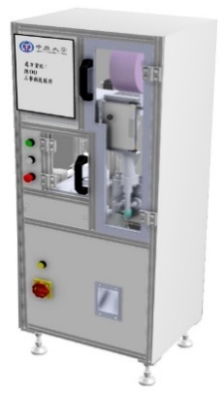 |  |  |  |  |  |  |  |  |  |  |  |  |  |  |  |  |  |  |  |  | 8 | 醫材 |  |  |  |  |  | 黃信行 | Hsing-Hsin Huang | CYCU | 教授 | hhh@cycu.edu.tw | 03-2654328 |  |  |  | Y | 未來科技館 | 創新產學合作 | 中原大學
 | X034 | 再生氫經濟-電解儲能技術研發與綠氫應用服務產學聯盟計畫 | Renewable hydrogen economy- R&D of electrolysis energy storage and application of green hydrogen industry-academia consortium project | 本世紀的溫室效應持續上升，因此通過各種方法減少二氧化碳的排放已成為全球共識。 迄今為止，開發綠色和可再生能源一直是主要目標。 然而，可再生能源的主要問題是受季節和環境因素影響的電力輸出不穩定，這將導致電網管理困難。 質 子交換膜水電解技術（PEMWE）作為非高峰時期能量存儲的優勢在於其高電流密 度、高純度氣體產生、可模組化的系統。另外, 綠氫於各種高汙染產業運用更視為 邁向淨零排碳的最後一哩路。 本期全新計畫建立於前兩期之重要PEM燃料電池工作與基礎之外，將協助燃料電池業者轉型投入PEM水電解技術，主要預期成果為：鍵結國內相關產業上中下游，投入PEMWE利基商品設計開發與應用(能源儲存、醫藥、引擎清潔、半導體製程) | The greenhouse effect of this century is increasing and hence, a reduction of carbon dioxide emission through various methods is the global consensus. Developing green and renewable energy has been the main target until now. However, the major issue of renewable energy is the unstable output of power that is affected by seasonal and environmental factors, which results in electric grid management difficulties. The advantages of proton exchange membrane water electrolysis (PEMWE) as energy storage during off-peak period are its high current density, high purity gas production (H2, O2, O3), and compact system. Addtionally, application of green hydrogen in highly pollutant industry is considered as last mile to net-zero carbon emission. Based on the achievements of two-phase ex-projects about fuel cells, major expected results from the first phase of this project include linkage of upstream and downstream companies to invest in the design and development of PEMWE products and applications(pharmaceuticals, energy storage, engine cleaning, semiconductor process) | 本期全新計畫建立於前兩期之重要燃料電池工作與基礎之外，將協助燃料電池業者 轉型投入水電解技術，主要預期成果有：鍵結國內相關產業上中下游，投入PEMWE利基商品設計開發與應用(醫藥、能源儲存、引擎清潔、半導體製程)。 | Based on the achievements of two-phase ex-projects about fuel cells, major expected results from the first phase of this project include linkage of upstream and downstream companies to invest in the design and development of PEMWE niche products and applications(pharmaceuticals, energy storage, engine cleaning, semiconductor process) |  | 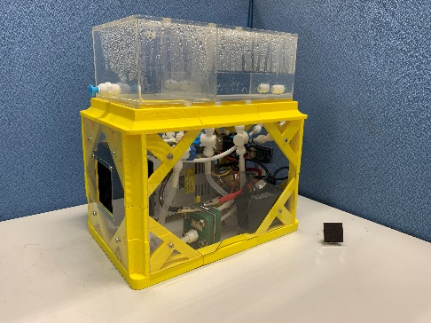 |  |  |  |  |  |  |  |  |  |  |  |  |  |  |  |  |  |  |  |  | 4 | 綠能環保 |  |  |  |  |  | 鐘國濱 | Guo-Bin Jung | Yuan Ze University | 教授 | guobin@saturn.yzu.edu.tw | 03-4638800#2469 |  |  |  | Y | 未來科技館 | 創新產學合作 | 元智大學

